システムの背景と目的
要件定義書 | 第1章 | 要求概要 | 作成者 | 作成日
 | 1.1 | システムの背景と目的 | 修正者 | 修正日

システムの背景と目的

背景
インターネットの急速な発展に伴い、オンラインショッピングは徐々に実店舗を超え、便利で効率的で安全なオンラインショッピングプラットフォームが開発されたのが現状です。

目的
現在のショッピングサイトは、操作が煩雑で、画面が複雑で、ユーザーが使用する過程で優れたユーザーエクスペリエンスを得ることができません.上記の説明に従って、ユーザーエクスペリエンスを向上させ、より安全で効率的なショッピングサイトを開発します.

背景のポイント： ・現行システムは構築から8年が経過し新たな業務への対応が困難であり、それを手作業で補っているため事務のミスが増加している。 ・新業務に関する事務の比率が増加しており、今後さらに事務負担の増大が予想される。 ・現行システムのインフラの多くは既にサポート期間が終了しており、維持管理上の深刻な課題となっている。
ポイント：システム化あるいはプロジェクトを行う理由を説明した資料。進む方向性とも言え、この段階で上位者と認識の齟齬があると後述の手段（業務改革やシステム化）がひっくり返されることもあるため最も重要な資料だと言える。

目的のポイント：（例）現行システム陳腐化による過大な事務負担の軽減を目的として、新システムを構築する。

用語の定義
要件定義書 |  | 第1章 | 要求概要 | 作成者 | 作成日
 |  | 1.2 | 用語の定義 | 修正者 | 修正日

用語 |  | 定義・概要
ア | 例：アノテーション | 例：アノテーションとは、「注釈」を意味する語であり、とりわけIT用語としては「特定のデータに対して情報タグ（メタデータ）を付加する」という意味で用いられる言葉である。

カ
ポイント：システムの開発専門用語の定義、概説

サ

タ

ナ

業務の概要
要件定義書 | 第1章 | 要求概要 | 作成者 | 作成日
 | 1.3 | 業務の概要 | 修正者 | 修正日

ポイント：（例）将来にわたり建設産業の担い手を確保していく上で､建設技能労働者（以下「技能者」という。）のキャリアアップの道筋を示すこと、技能者が適正な評価と処遇を受けられること、建設現場をより適切・効率的に管理する環境を整備することが求められている。このための手段の一つとして、本事業では、技能者の技能や経験を蓄積し、技能や経験に応じた適切な評価や処遇の改善、工事の品質の向上や現場の効率化を実現するシステムの構築を目指すものである

現状の課題と改善案
要件定義書 | 第1章 | 要求概要 | 作成者 | 作成日
 | 1.4 | 現状の課題と改善案 | 修正者 | 修正日
ポイント： 問題要因関連図やフィッシュボーンダイアグラムなどを使って分析した問題点（課題）と改善策を記述します。要求分析書では、分析作業に使った関連図などはあくまでも参考扱いとし、それらを整理した結果だけを表形式で記述します。 課題をクローズアップするうえで大切なのが目的です。課題は次式のように目的とそれを達成できていない現状のギャップになります。つまり、目的がない限り課題もないのです。そのためにも、目的を明確化することが重要です。

ポイント： 改善策には、運用で解決すべき対策とシステムで解決すべき対策の両方を書きます。大切なのは、なんでもかんでもシステムで解決しようと思わず、運用で対処できるところはシステム化対象外としてもよいということです。

基本要件と優先順位
要件定義書 | 第1章 | 要求概要 | 作成者 | 作成日
 | 1.5 | 基本要件と優先順位 | 修正者 | 修正日

ポイント：要件には「絶対必要」「必要と思われる」「あれば便利」などの重要度があります。システム開発の鉄則は「小さく産んで大きく育てる」ことですので、これらのニーズを整理して優先順位づけします。第一フェーズは、優先順位の高いことに絞ってシステム化することにしましょう。

ハードウェア構成図
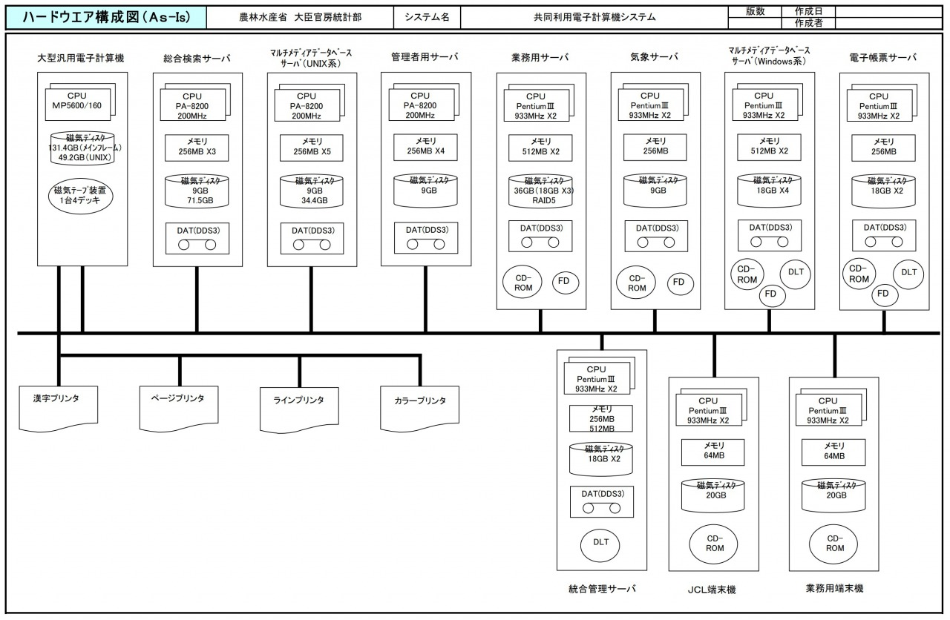
要件定義書 | 第2章 | システムの要件 | 作成者 | 作成日
 | 2.1.1 | ハードウェア構成図 | 修正者 | 修正日
このような作る

ソフトウェア構成図
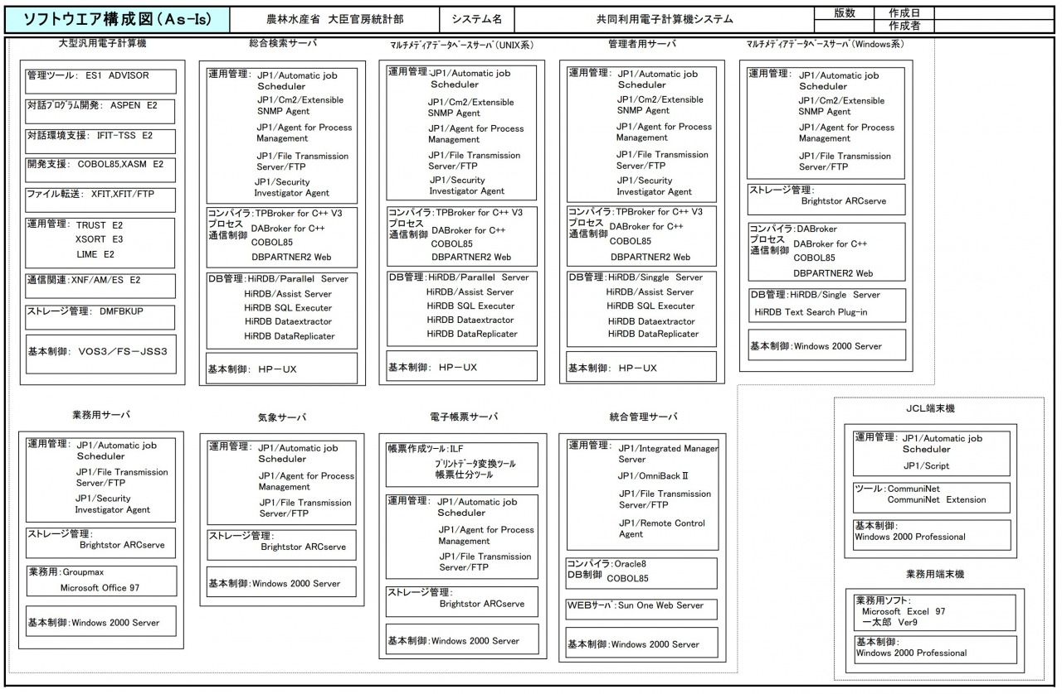
要件定義書 | 第2章 | システムの要件 | 作成者 | 作成日
 | 2.1.2 | ソフトウェア構成図 | 修正者 | 修正日
このような作る

ネットワーク構成図
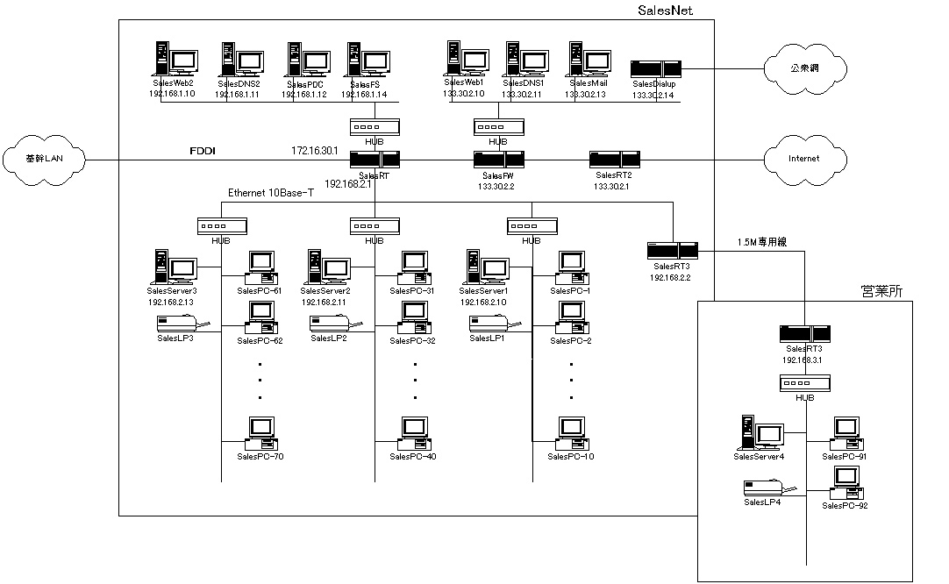
要件定義書 | 第2章 | システムの要件 | 作成者 | 作成日
 | 2.1.3 | ネットワーク構成図 | 修正者 | 修正日
このような作る

アプリケーション機能構成図
要件定義書 | 第2章 | システムの要件 | 作成者 | 作成日
 | 2.1.4 | アプリケーション機能構成図 | 修正者 | 修正日
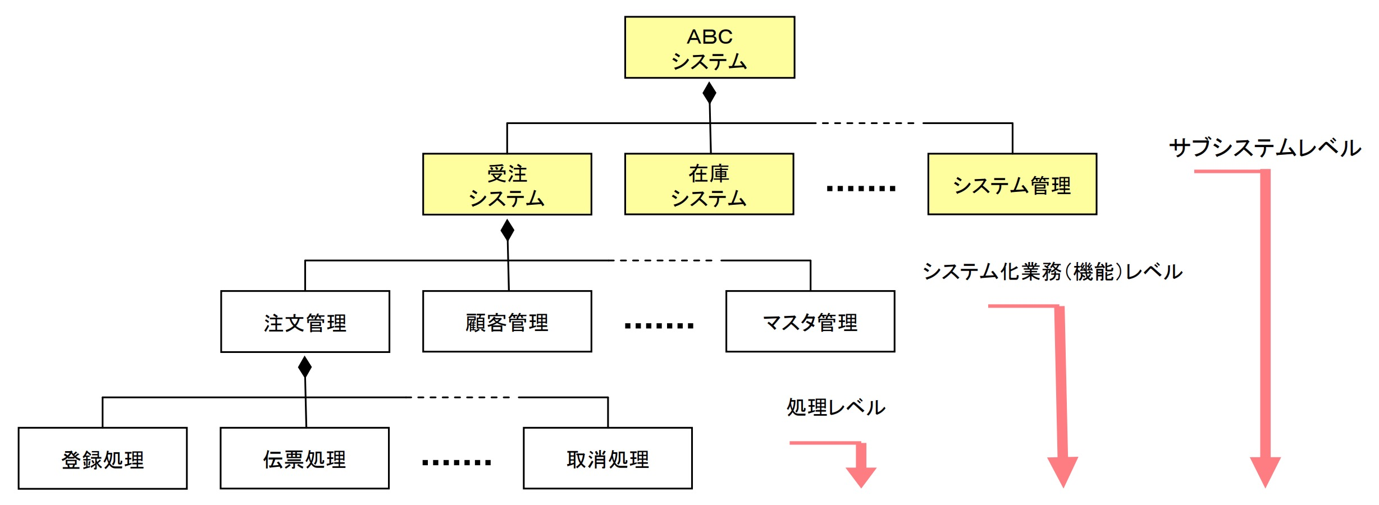
このような作る

